圖表索引
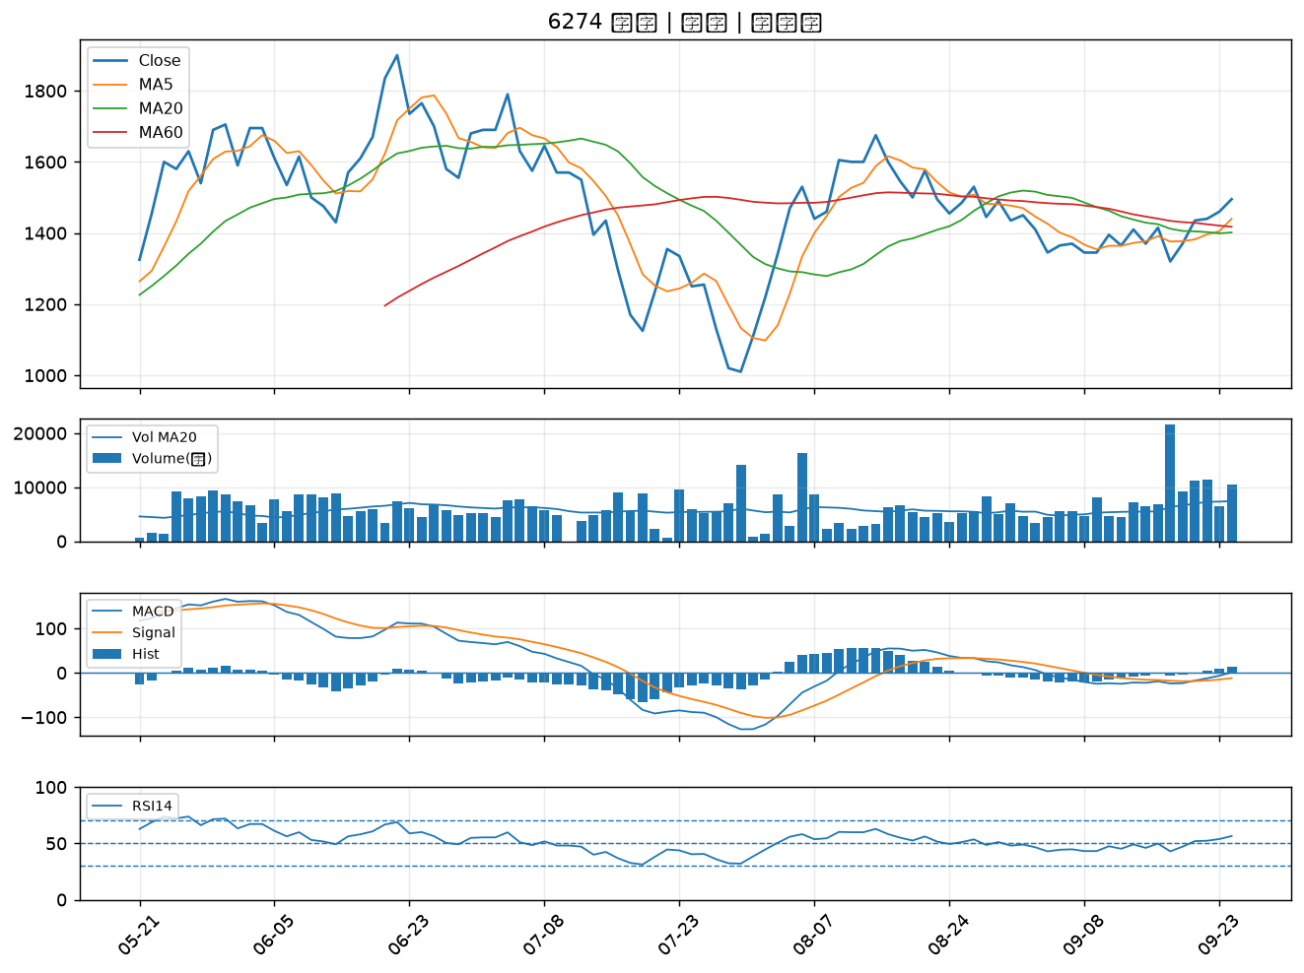
股票代號 | 股票名稱 | 市場 | 買進觀察分級 | 主力突破分數 | 圖表路徑
3653 | 健策 | 上市 | A級 | 7 | output/charts/20260924/3653_健策.png
6933 | AMAX-KY | 上市 | A級 | 6 | output/charts/20260924/6933_AMAX-KY.png
3189 | 景碩 | 上市 | A級 | 6 | output/charts/20260924/3189_景碩.png
3042 | 晶技 | 上市 | A級 | 5 | output/charts/20260924/3042_晶技.png
6672 | 騰輝電子-KY | 上市 | A級 | 5 | output/charts/20260924/6672_騰輝電子-KY.png
2032 | 新鋼 | 上市 | A級 | 5 | output/charts/20260924/2032_新鋼.png
9945 | 潤泰新 | 上市 | A級 | 5 | output/charts/20260924/9945_潤泰新.png
4770 | 上品 | 上市 | A級 | 5 | output/charts/20260924/4770_上品.png
8040 | 九暘 | 上櫃 | A級 | 4 | output/charts/20260924/8040_九暘.png
3167 | 大量 | 上市 | A級 | 4 | output/charts/20260924/3167_大量.png
3031 | 佰鴻 | 上市 | A級 | 4 | output/charts/20260924/3031_佰鴻.png
3324 | 雙鴻 | 上櫃 | A級 | 4 | output/charts/20260924/3324_雙鴻.png
2436 | 偉詮電 | 上市 | A級 | 3 | output/charts/20260924/2436_偉詮電.png
3455 | 由田 | 上櫃 | A級 | 3 | output/charts/20260924/3455_由田.png
6643 | M31 | 上櫃 | A級 | 3 | output/charts/20260924/6643_M31.png
4566 | 時碩工業 | 上市 | B級 | 6 | output/charts/20260924/4566_時碩工業.png
6693 | 廣閎科 | 上櫃 | B級 | 6 | output/charts/20260924/6693_廣閎科.png
1809 | 中釉 | 上市 | B級 | 6 | output/charts/20260924/1809_中釉.png
3675 | 德微 | 上櫃 | B級 | 5 | output/charts/20260924/3675_德微.png
2342 | 茂矽 | 上市 | B級 | 4 | output/charts/20260924/2342_茂矽.png
6207 | 雷科 | 上櫃 | B級 | 4 | output/charts/20260924/6207_雷科.png
2034 | 允強 | 上市 | B級 | 4 | output/charts/20260924/2034_允強.png
3293 | 鈊象 | 上櫃 | B級 | 4 | output/charts/20260924/3293_鈊象.png
8050 | 廣積 | 上櫃 | B級 | 4 | output/charts/20260924/8050_廣積.png
3219 | 倚強科 | 上櫃 | B級 | 4 | output/charts/20260924/3219_倚強科.png
1727 | 中華化 | 上市 | B級 | 3 | output/charts/20260924/1727_中華化.png
3294 | 英濟 | 上櫃 | B級 | 3 | output/charts/20260924/3294_英濟.png
2404 | 漢唐 | 上市 | B級 | 3 | output/charts/20260924/2404_漢唐.png
2395 | 研華 | 上市 | B級 | 2 | output/charts/20260924/2395_研華.png
6274 | 台燿 | 上櫃 | B級 | 2 | output/charts/20260924/6274_台燿.png

3653 健策｜A級
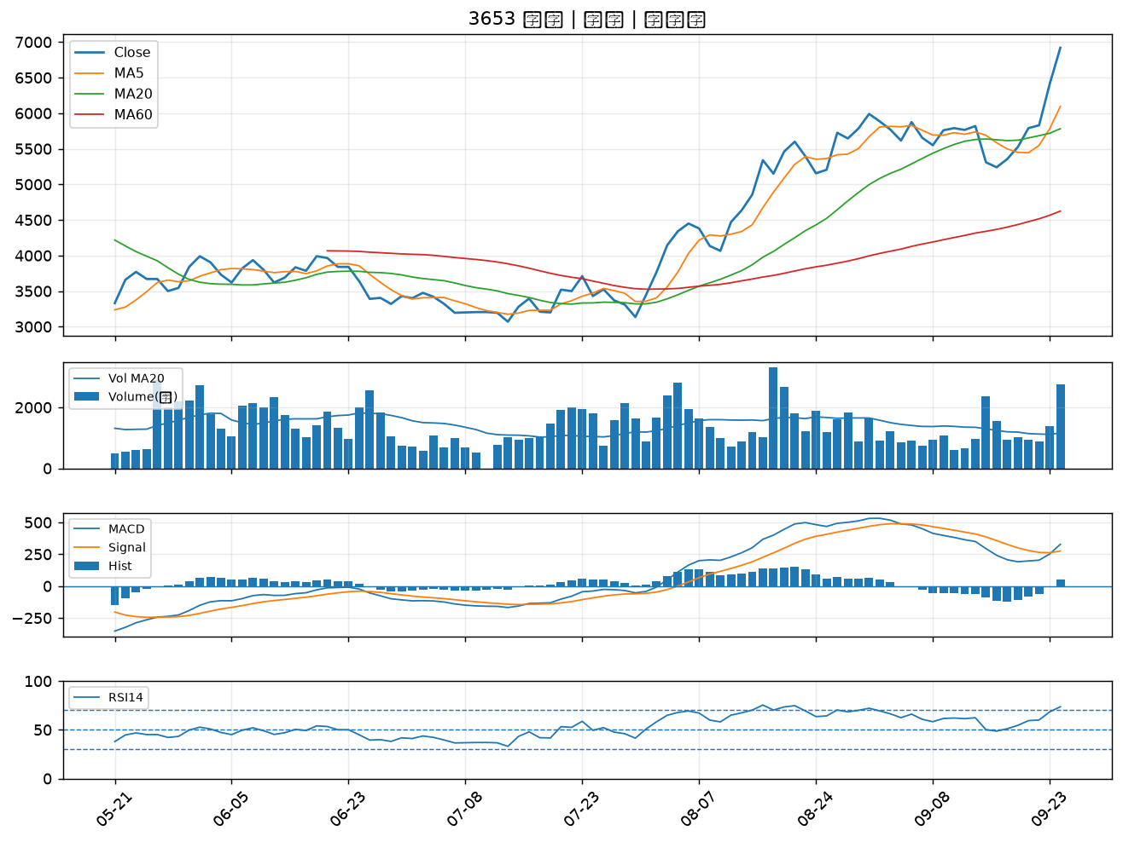

6933 AMAX-KY｜A級
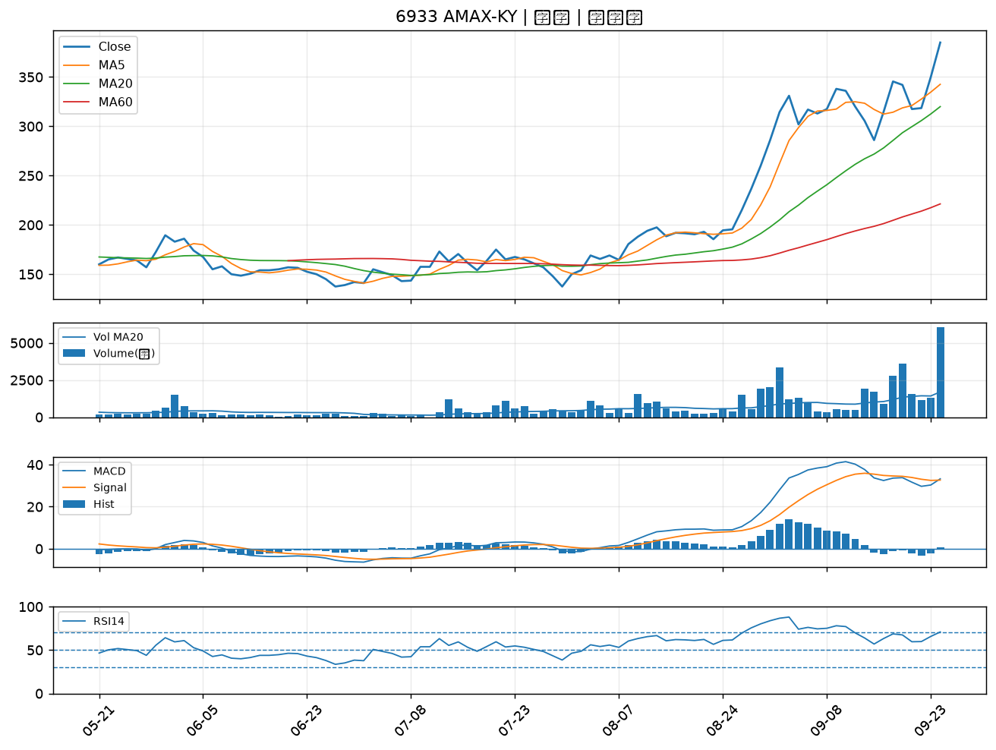

3189 景碩｜A級
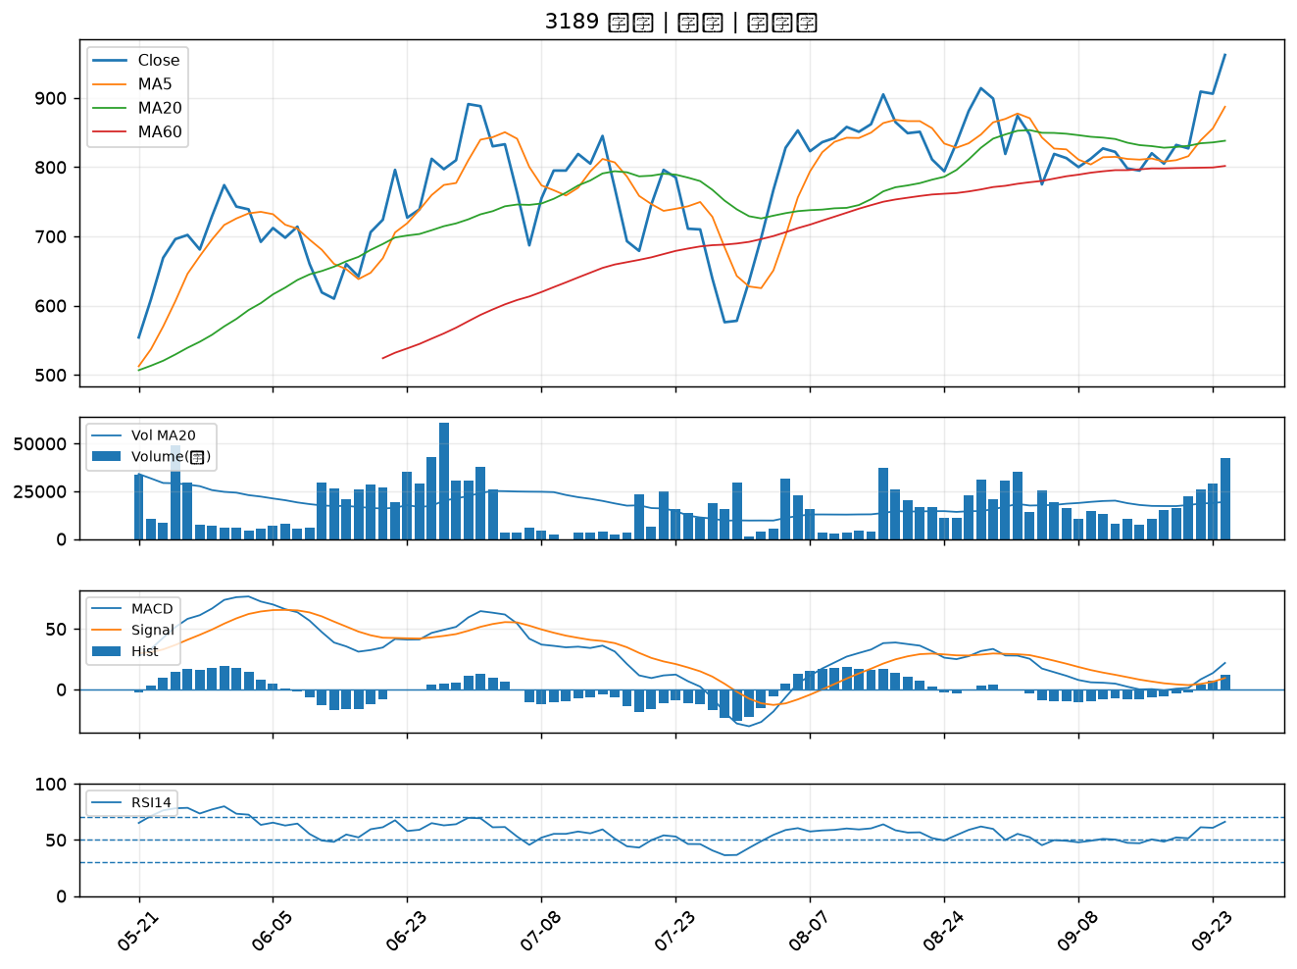

3042 晶技｜A級
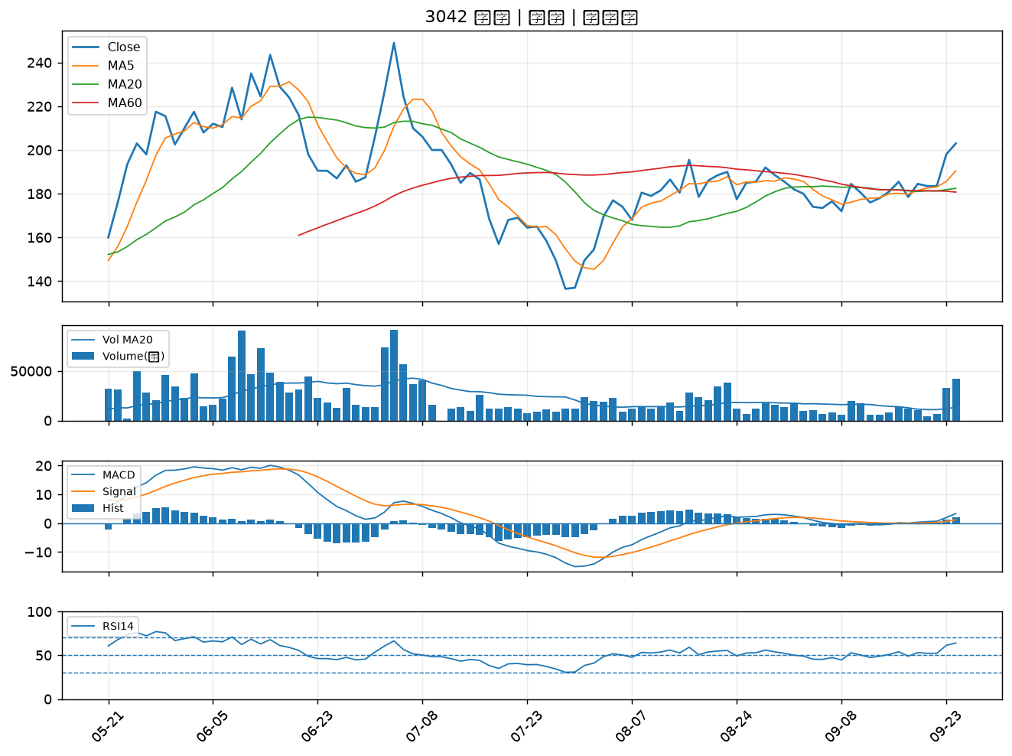

6672 騰輝電子-KY｜A級
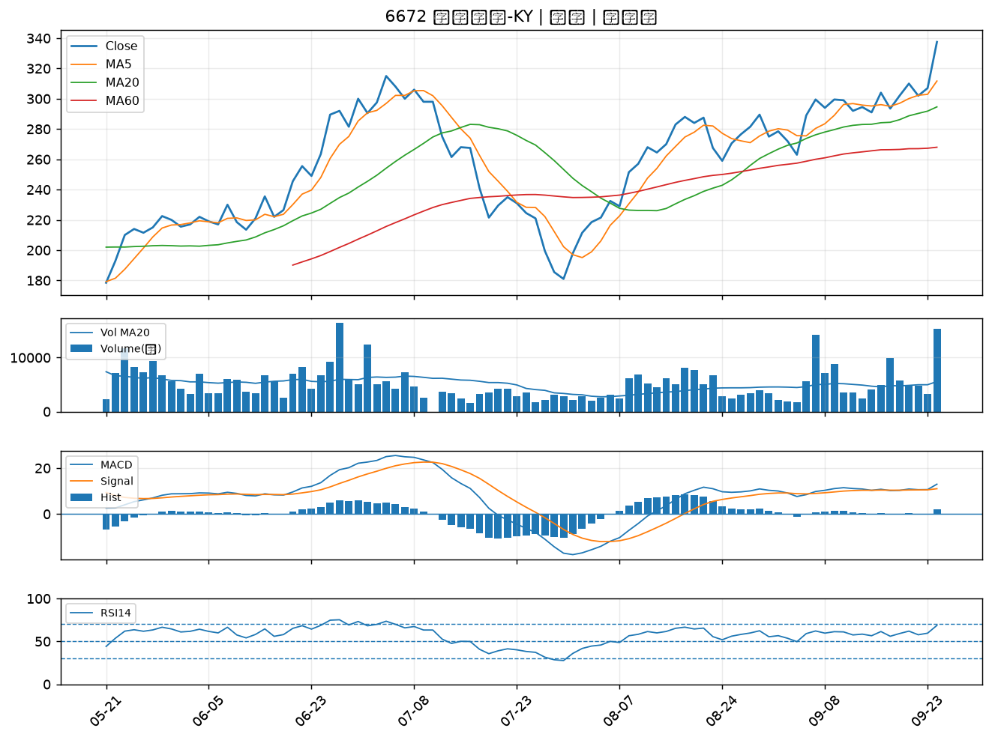

2032 新鋼｜A級
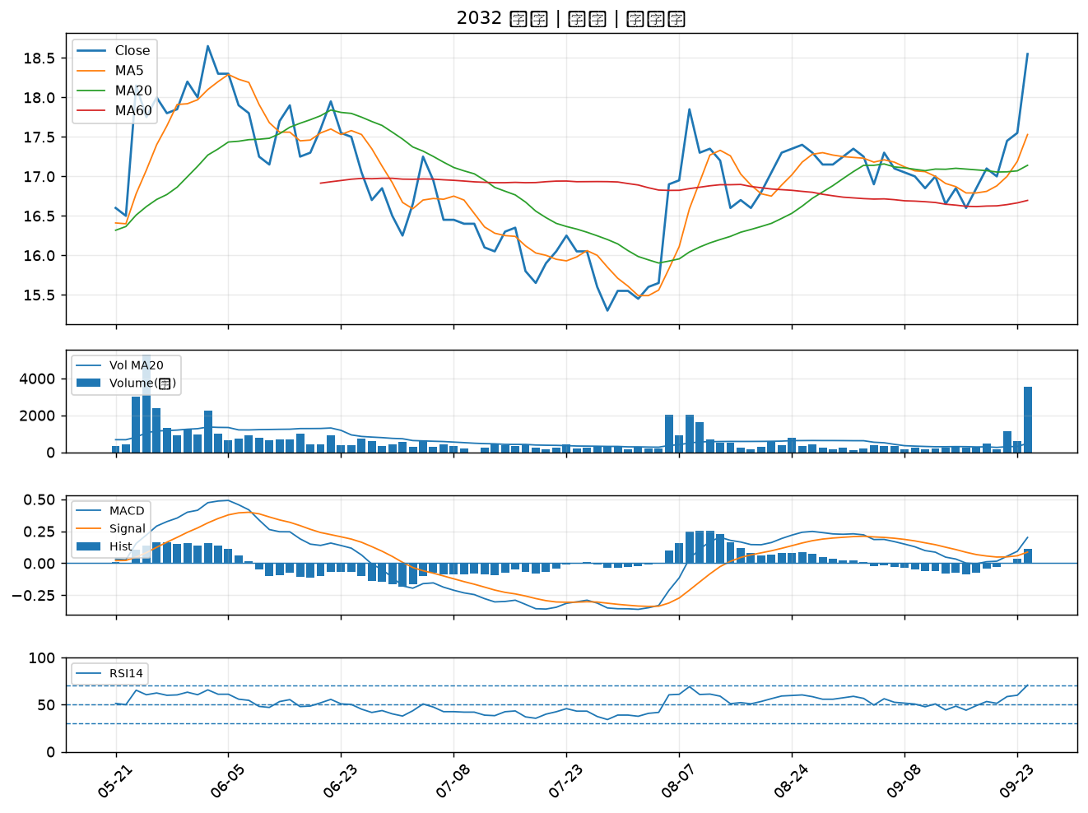

9945 潤泰新｜A級
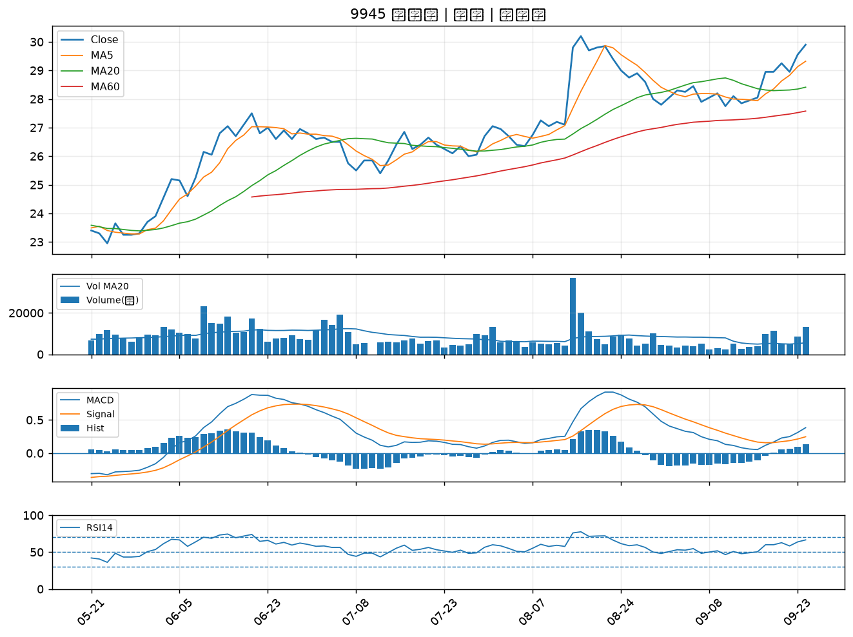

4770 上品｜A級
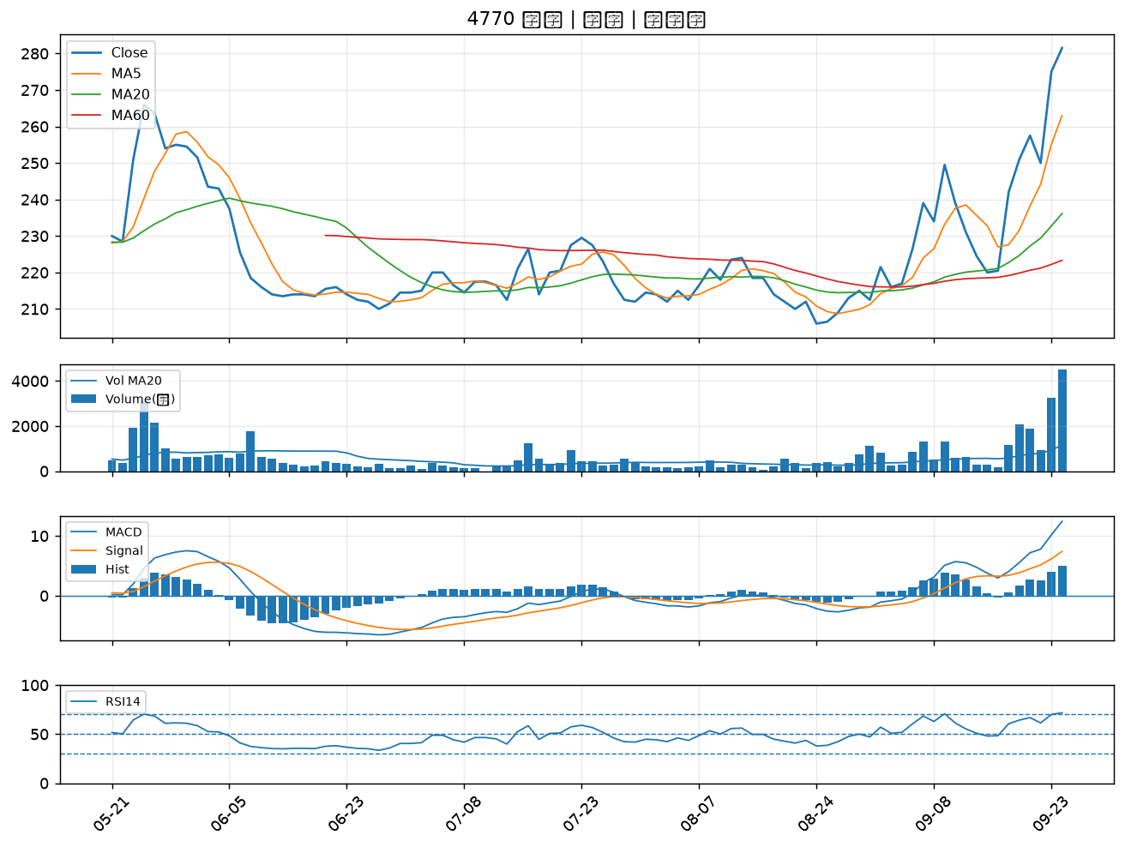

8040 九暘｜A級
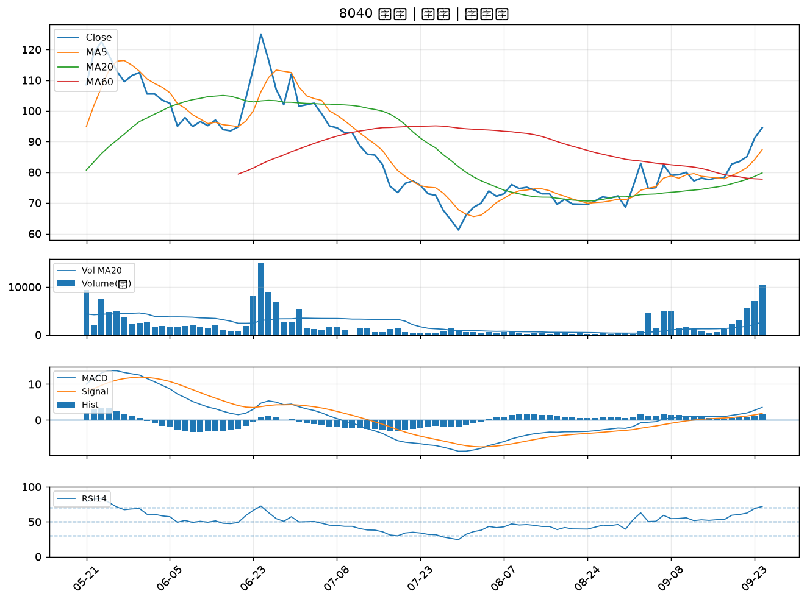

3167 大量｜A級
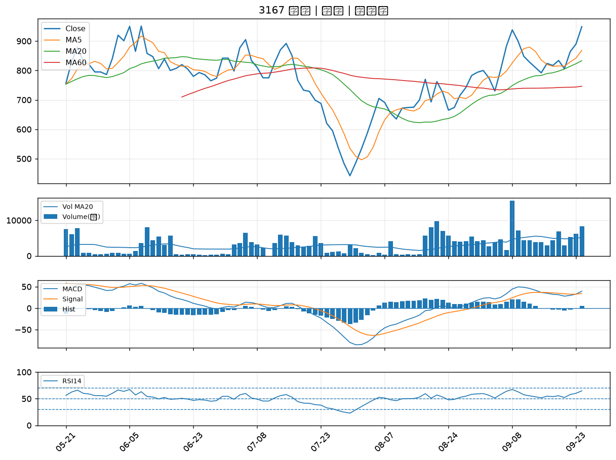

3031 佰鴻｜A級
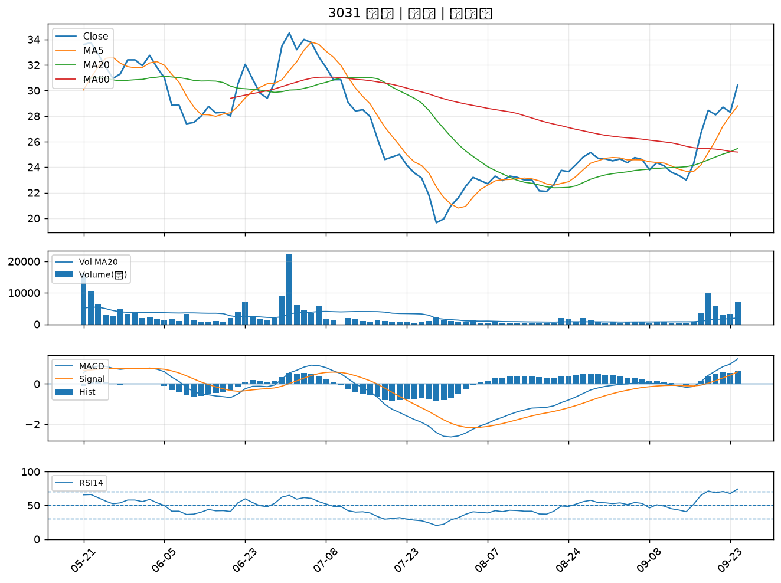

3324 雙鴻｜A級
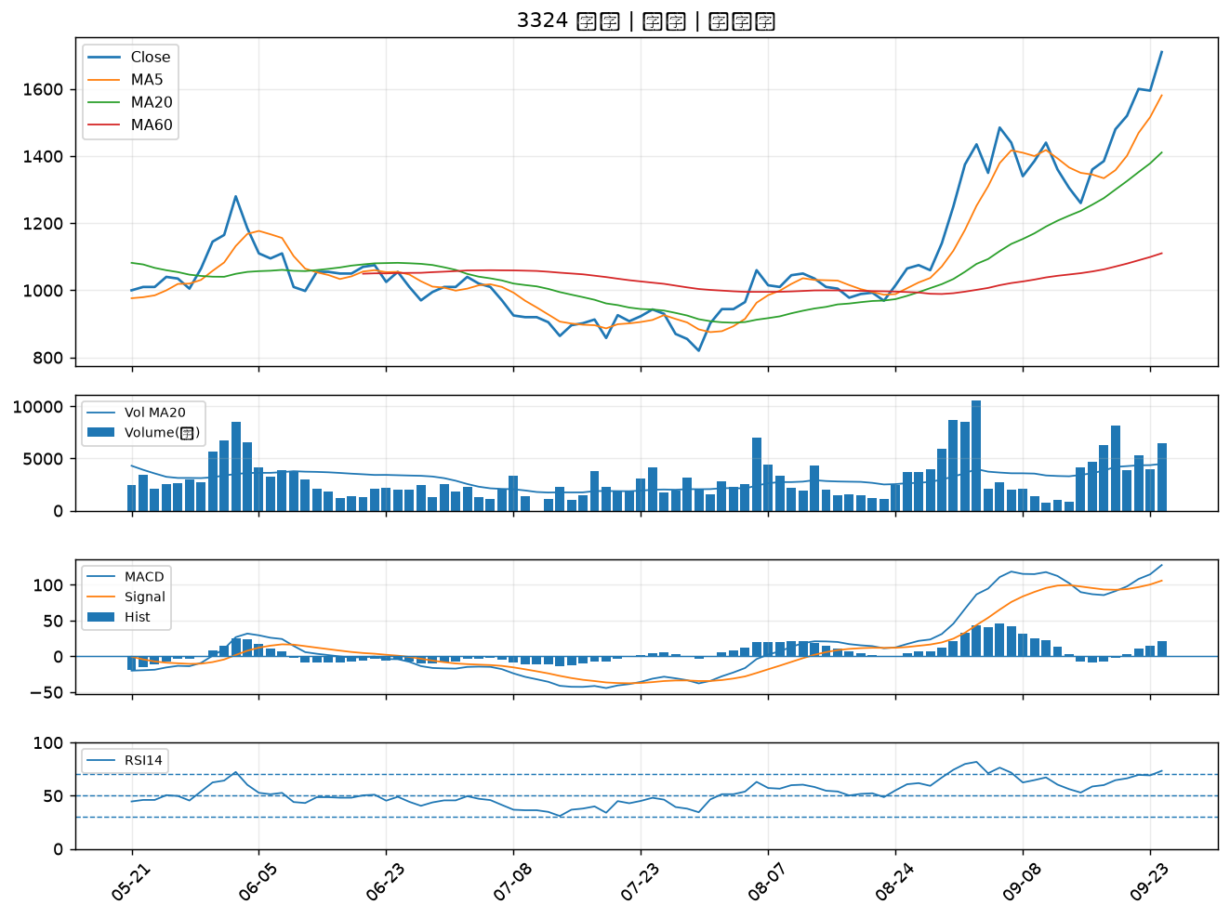

2436 偉詮電｜A級
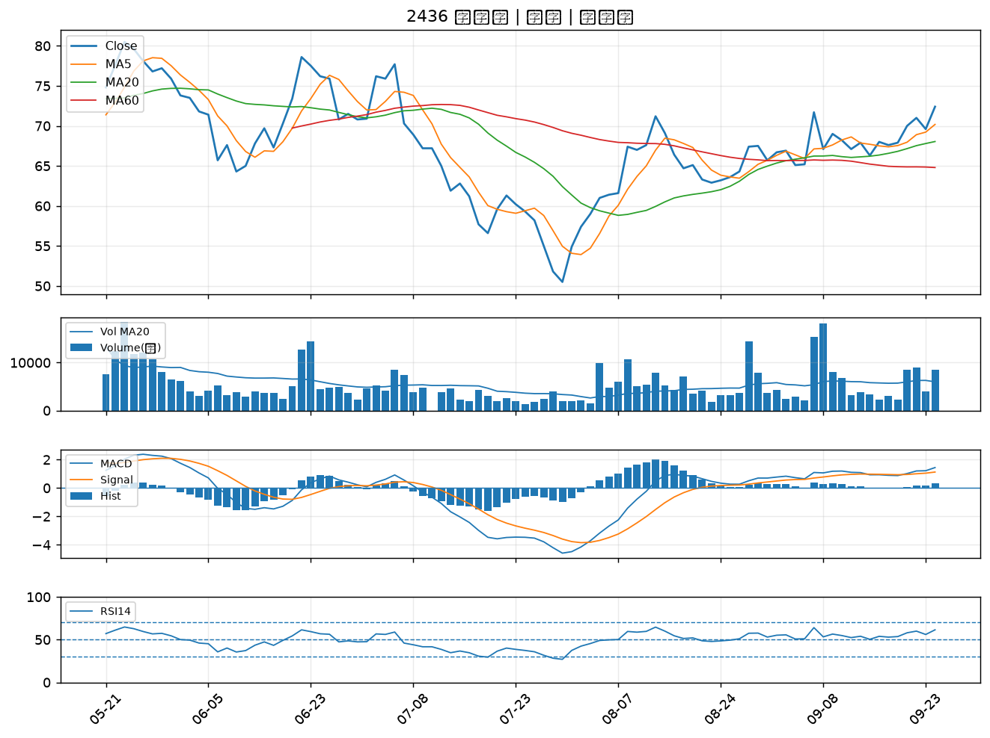

3455 由田｜A級
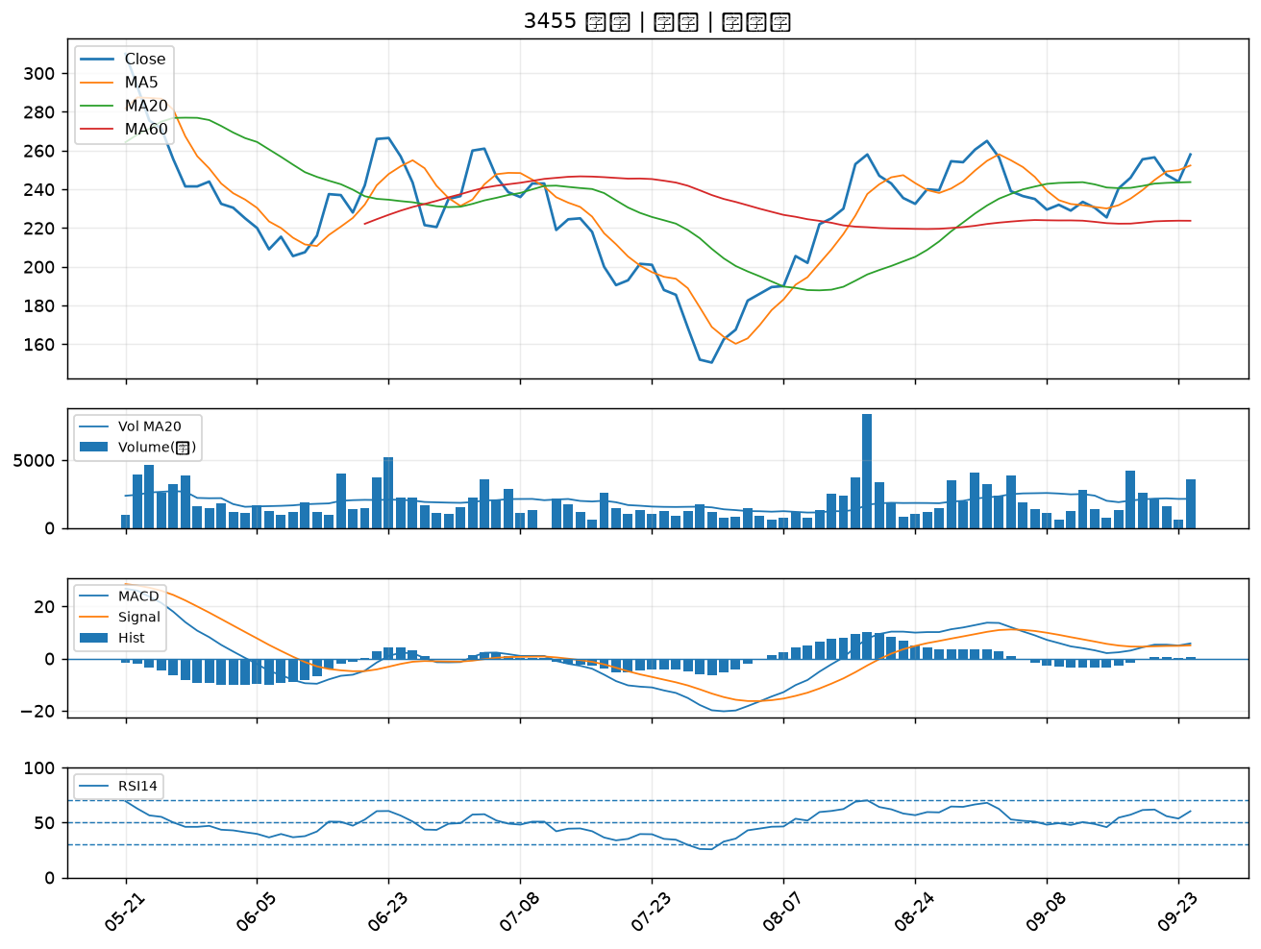

6643 M31｜A級
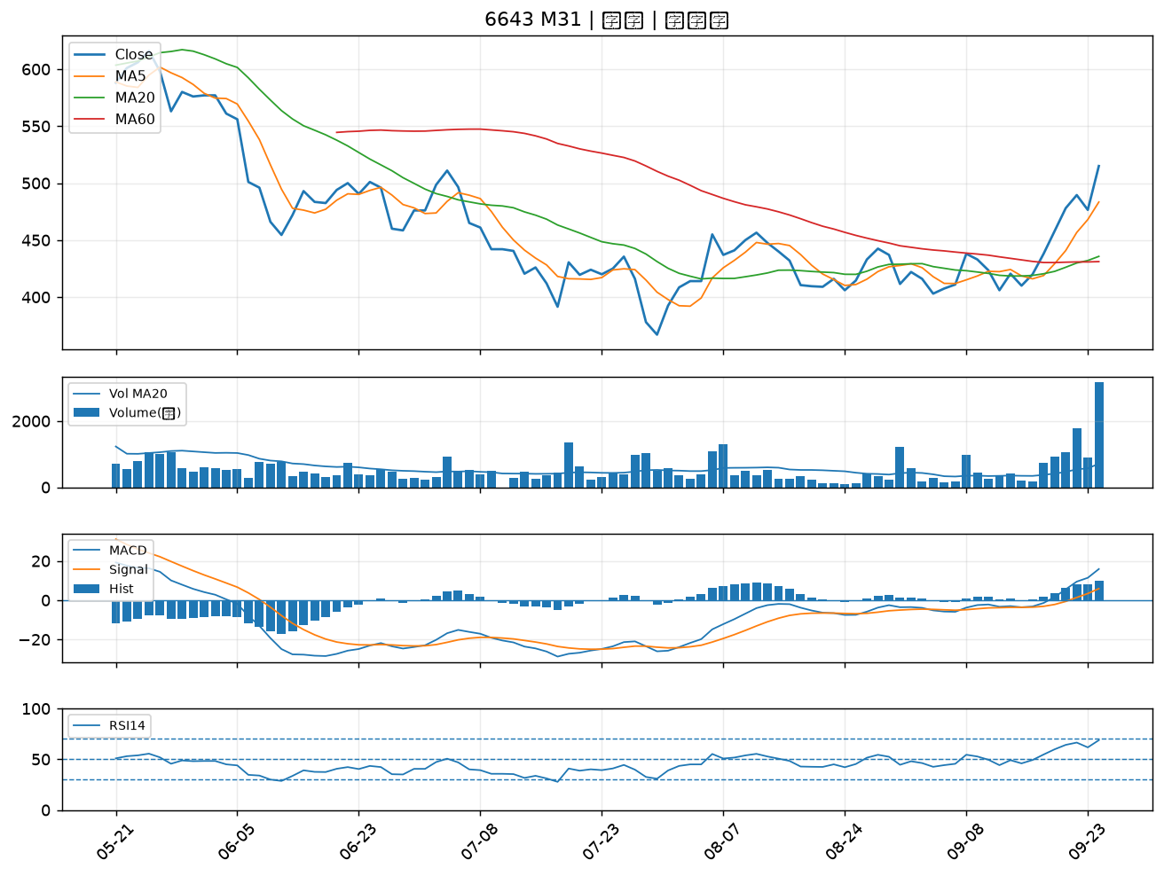

4566 時碩工業｜B級
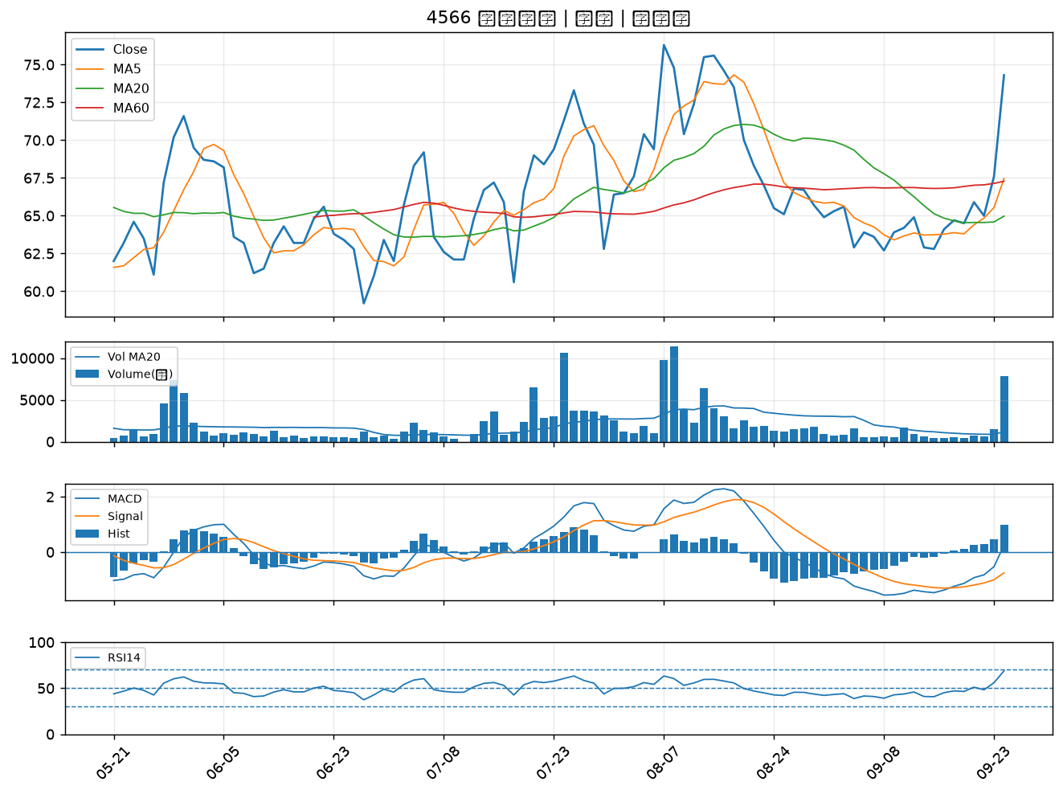

6693 廣閎科｜B級
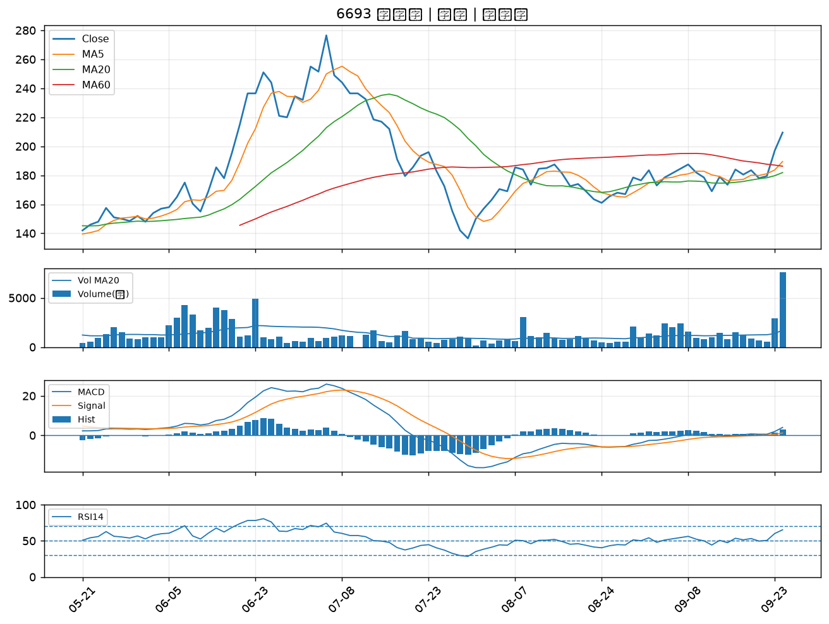

1809 中釉｜B級
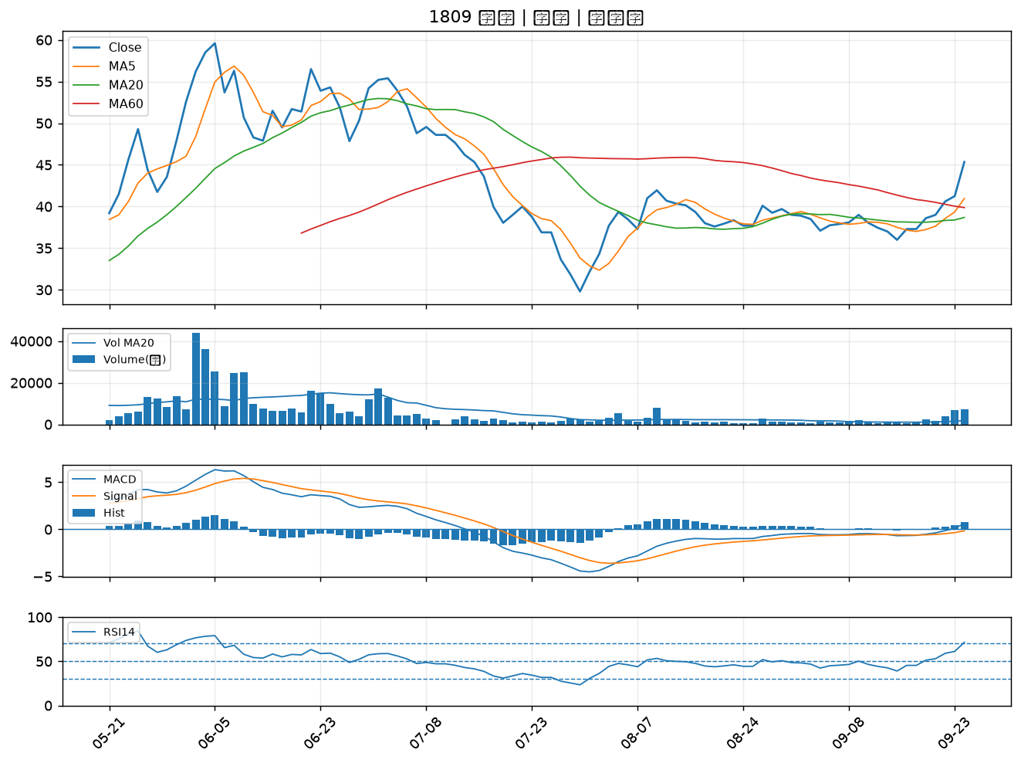

3675 德微｜B級
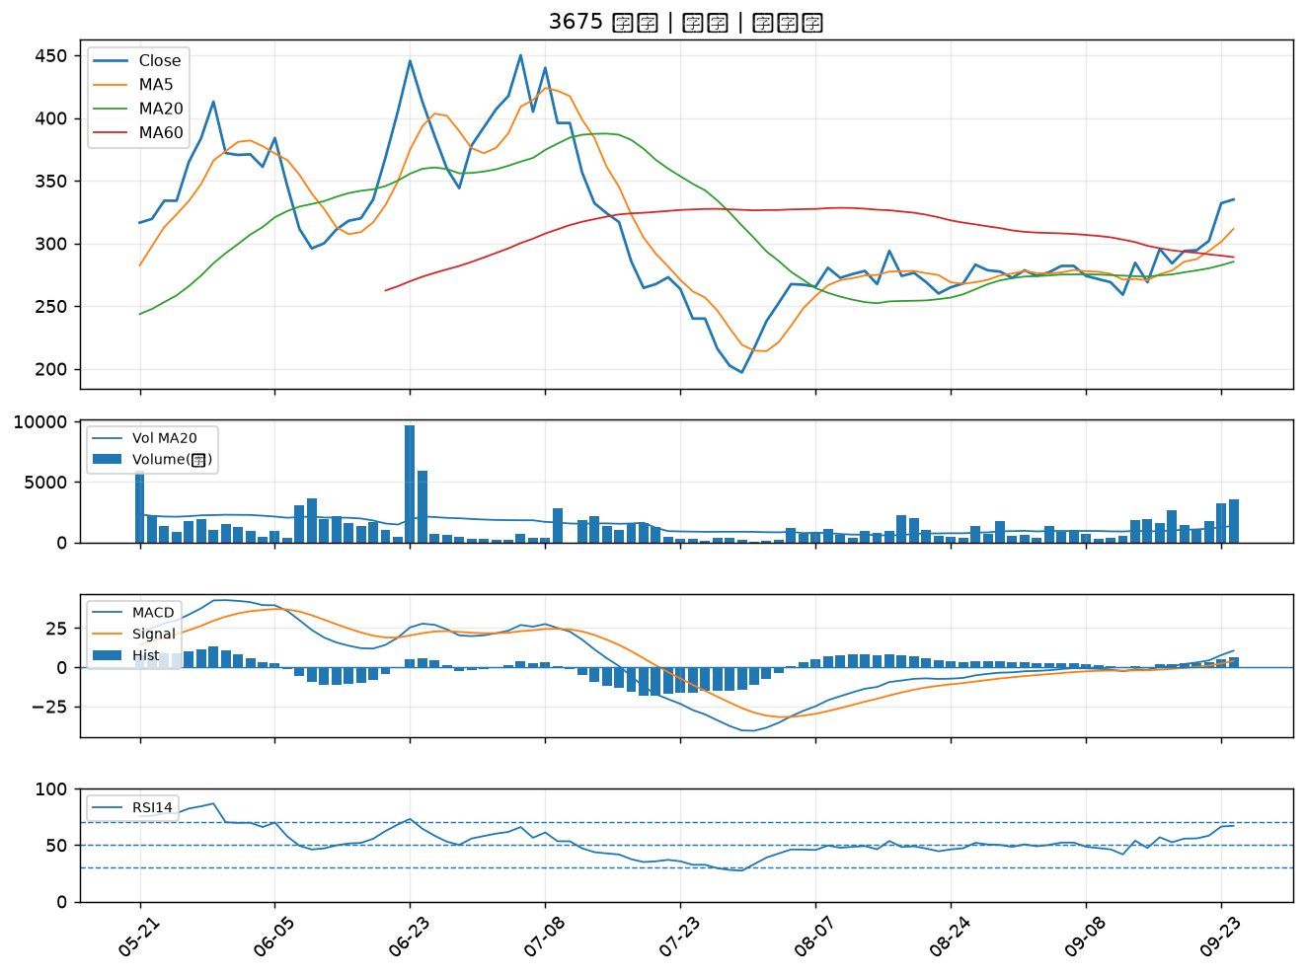

2342 茂矽｜B級
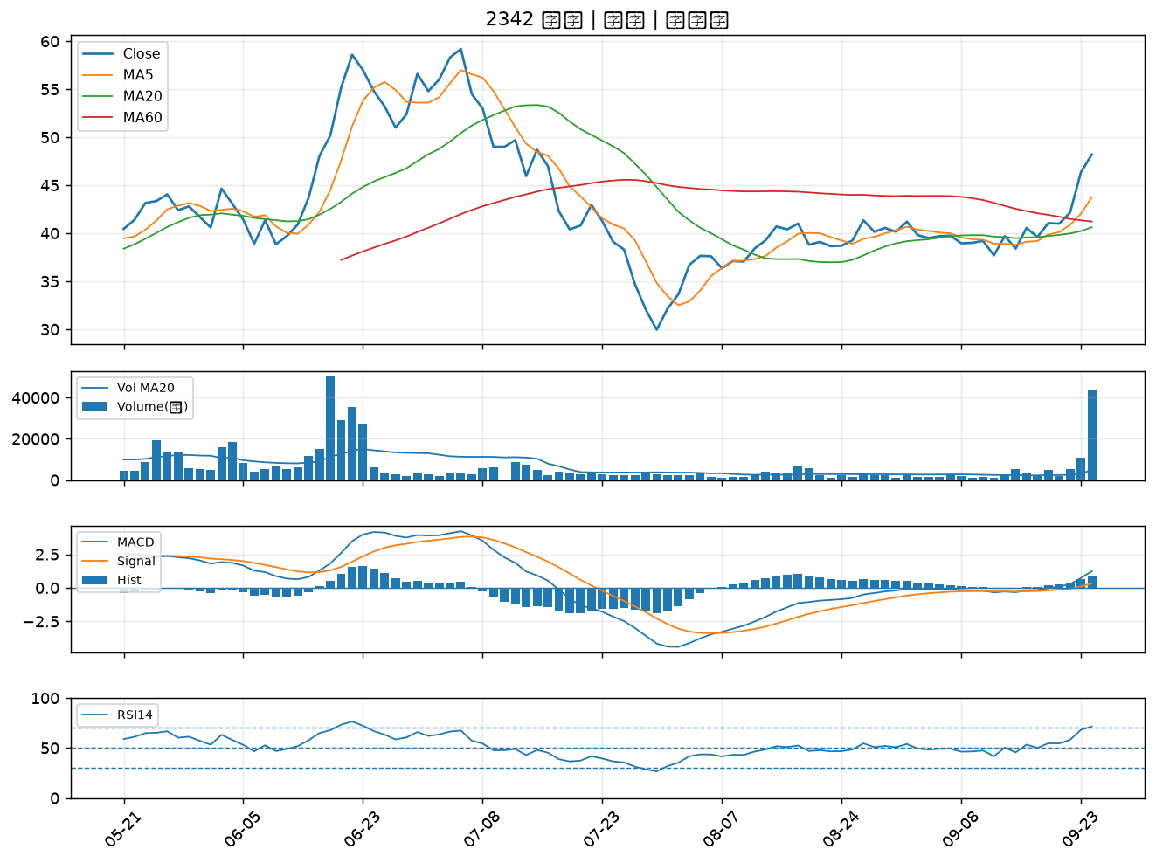

6207 雷科｜B級
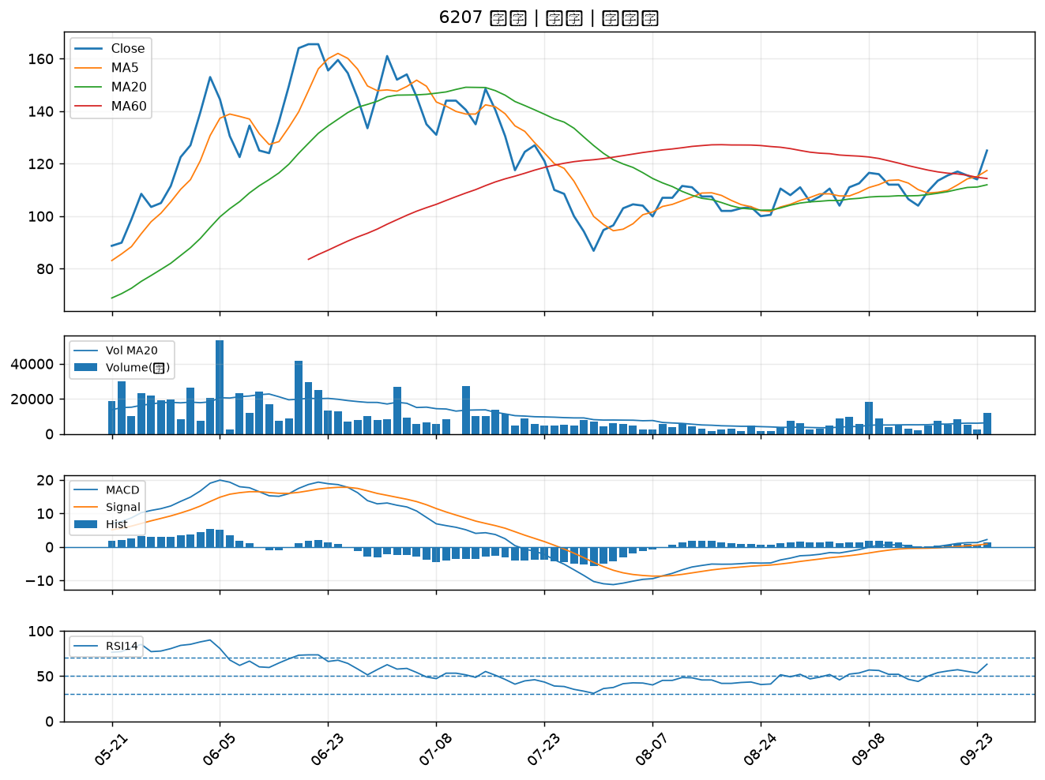

2034 允強｜B級
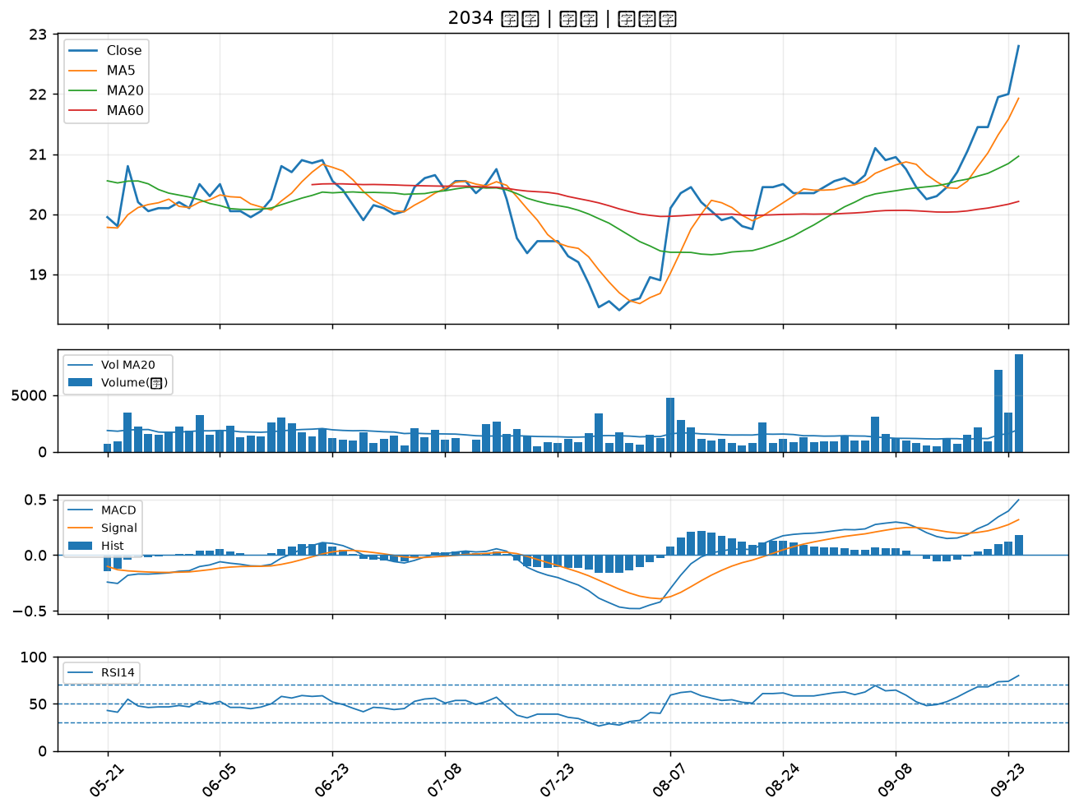

3293 鈊象｜B級
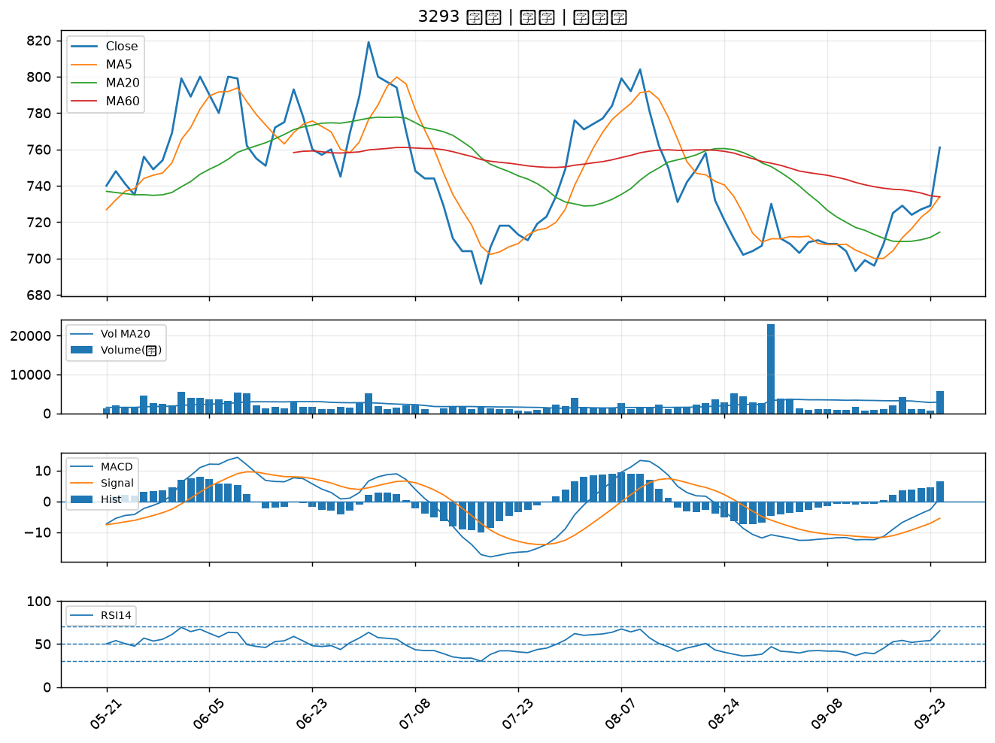

8050 廣積｜B級
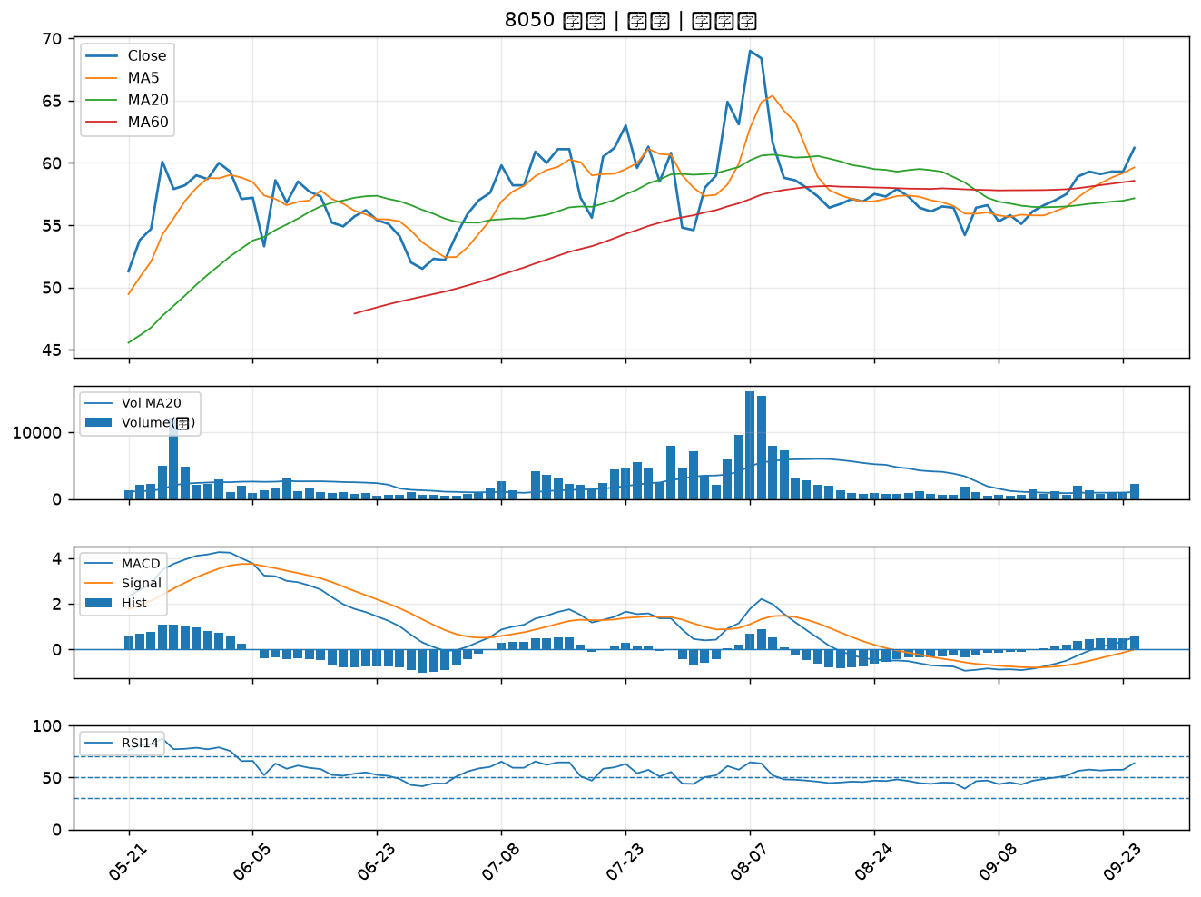

3219 倚強科｜B級
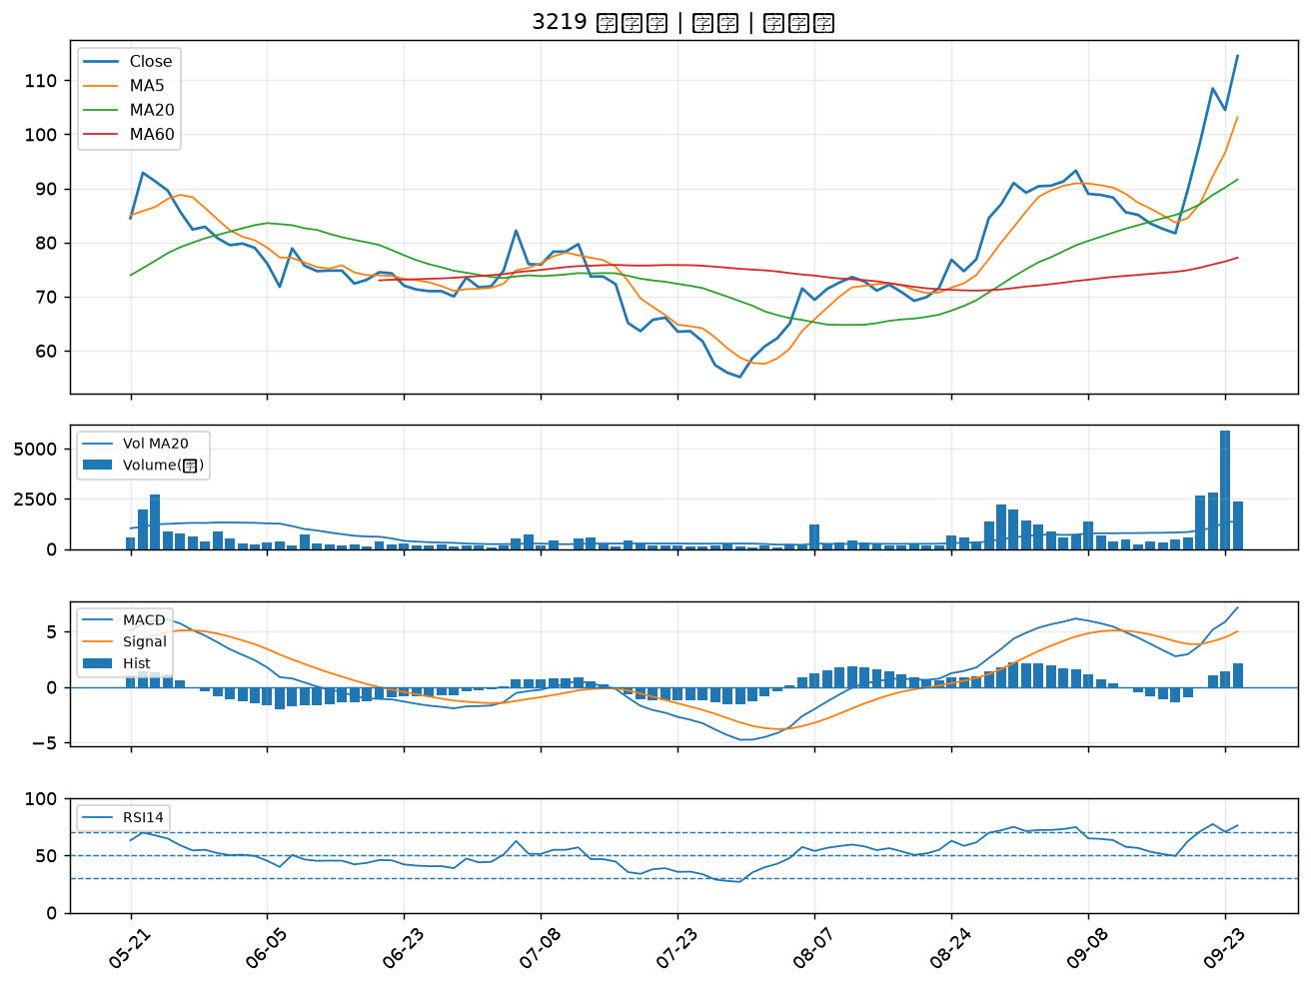

1727 中華化｜B級
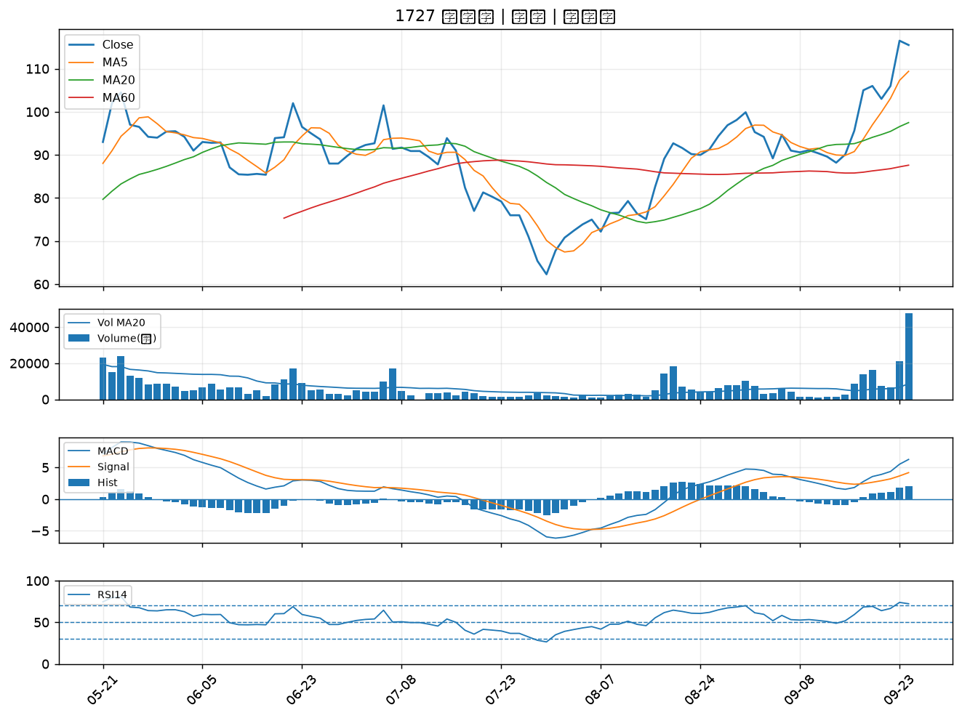

3294 英濟｜B級
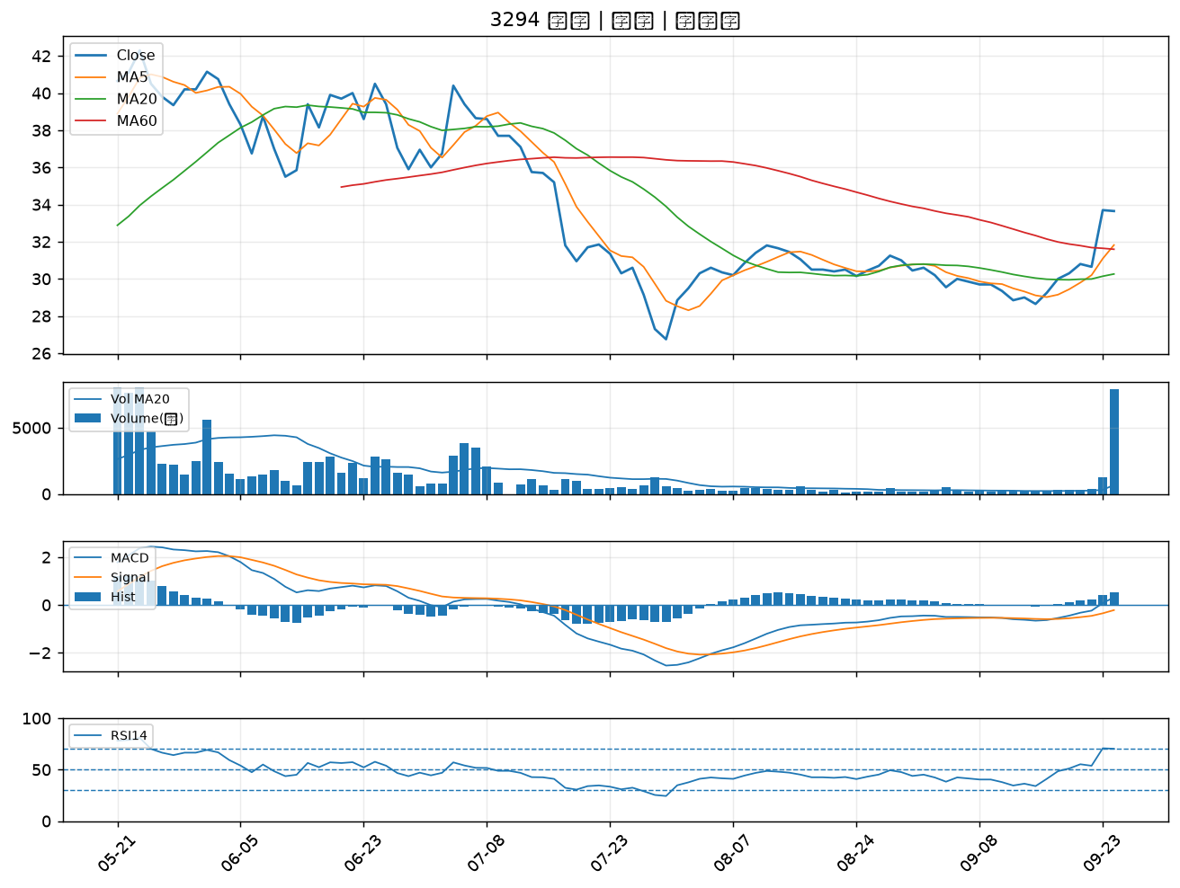

2404 漢唐｜B級
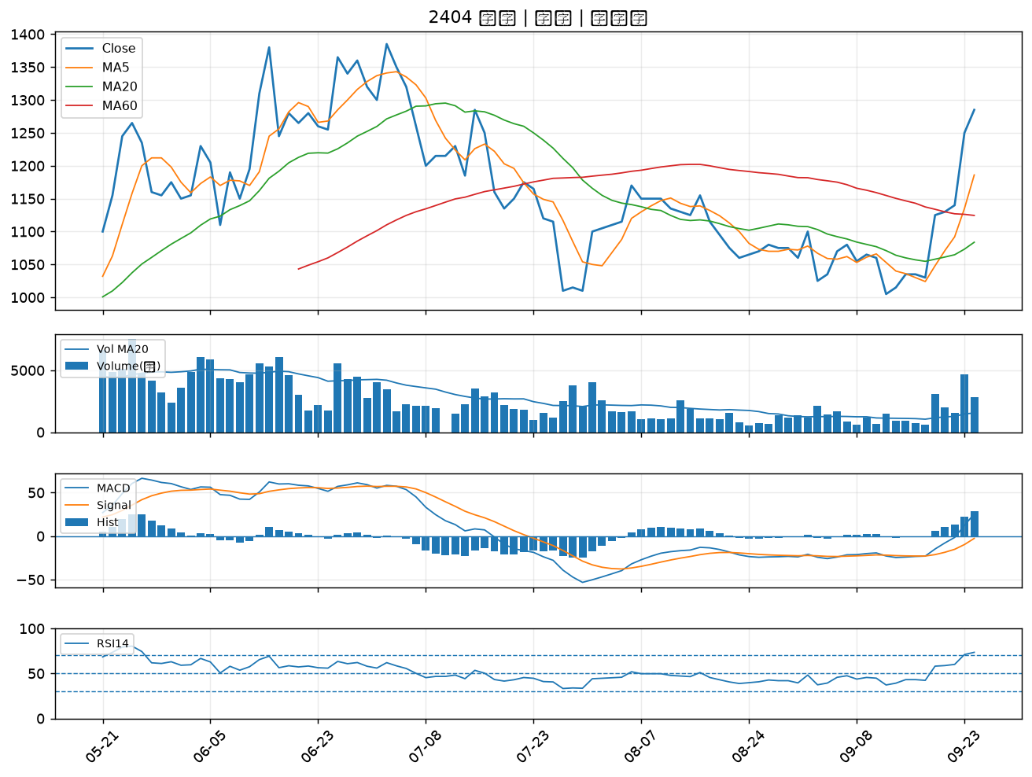

2395 研華｜B級
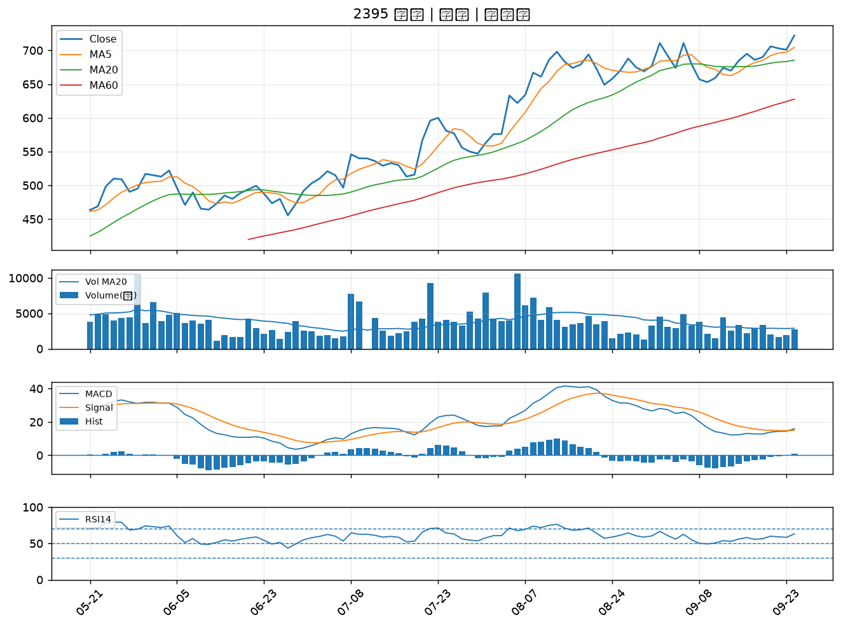

6274 台燿｜B級

